상품제안서
비발디 본차이나 당초문 공기대접 4P 세트 | 상품코드: S45540

 |  |  |  |  |  |  | 02-713-8555 | www.synergygift.co.kr
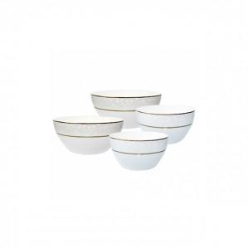

【상세/제작정보】

【인쇄/포장옵션】 | 스티커 / 포장지포장

【공급단가】 | 수량 | 36~ | 108~ | 504~ | 1,008~ | 3,000~
*VAT별도 | 단가 | 12,700원 | 12,300원 | 11,700원 | 11,400원 | 11,200원

【상품 URL】 | https://www.synergygift.co.kr:443/src/goods_detail.php?gdno=45540

